상품제안서
제이에스 초경량 머쉬룸 파우치 암막 5단 우양산 | 상품코드: S46885

 |  |  |  |  |  |  | 02-713-8555 | www.synergygift.co.kr
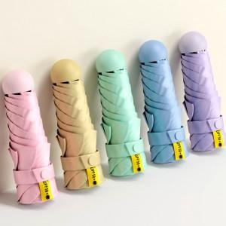

【상세/제작정보】

【인쇄/포장옵션】 | [손잡이] 실크, [손잡이] 레이저, [원단] 실크, [원단] 풀칼라 / 포장지포장

【공급단가】 | 수량 | 30~ | 100~ | 300~ | 500~ | 1,000~
*VAT별도 | 단가 | 7,020원 | 6,640원 | 6,310원 | 6,150원 | 6,040원

【상품 URL】 | https://www.synergygift.co.kr:443/src/goods_detail.php?gdno=46885

